Sayfa1
Numune Adı | TAS(mmol/L) | TOS (µmol/L) | OSI
1 | 2.97 | 56.03 | 1.887 | TAS: Total Antioxidant Status
1 | 2.97 | 42.19 | 1.421 | TOS: Total Oxidant Status
2 | 2.97 | 57.67 | 1.942 | OSI: Oxidatıve Stress Index
2 | 2.98 | 62.27 | 2.090
3 | 3.15 | 39.82 | 1.264
3 | 3.08 | 32.82 | 1.066
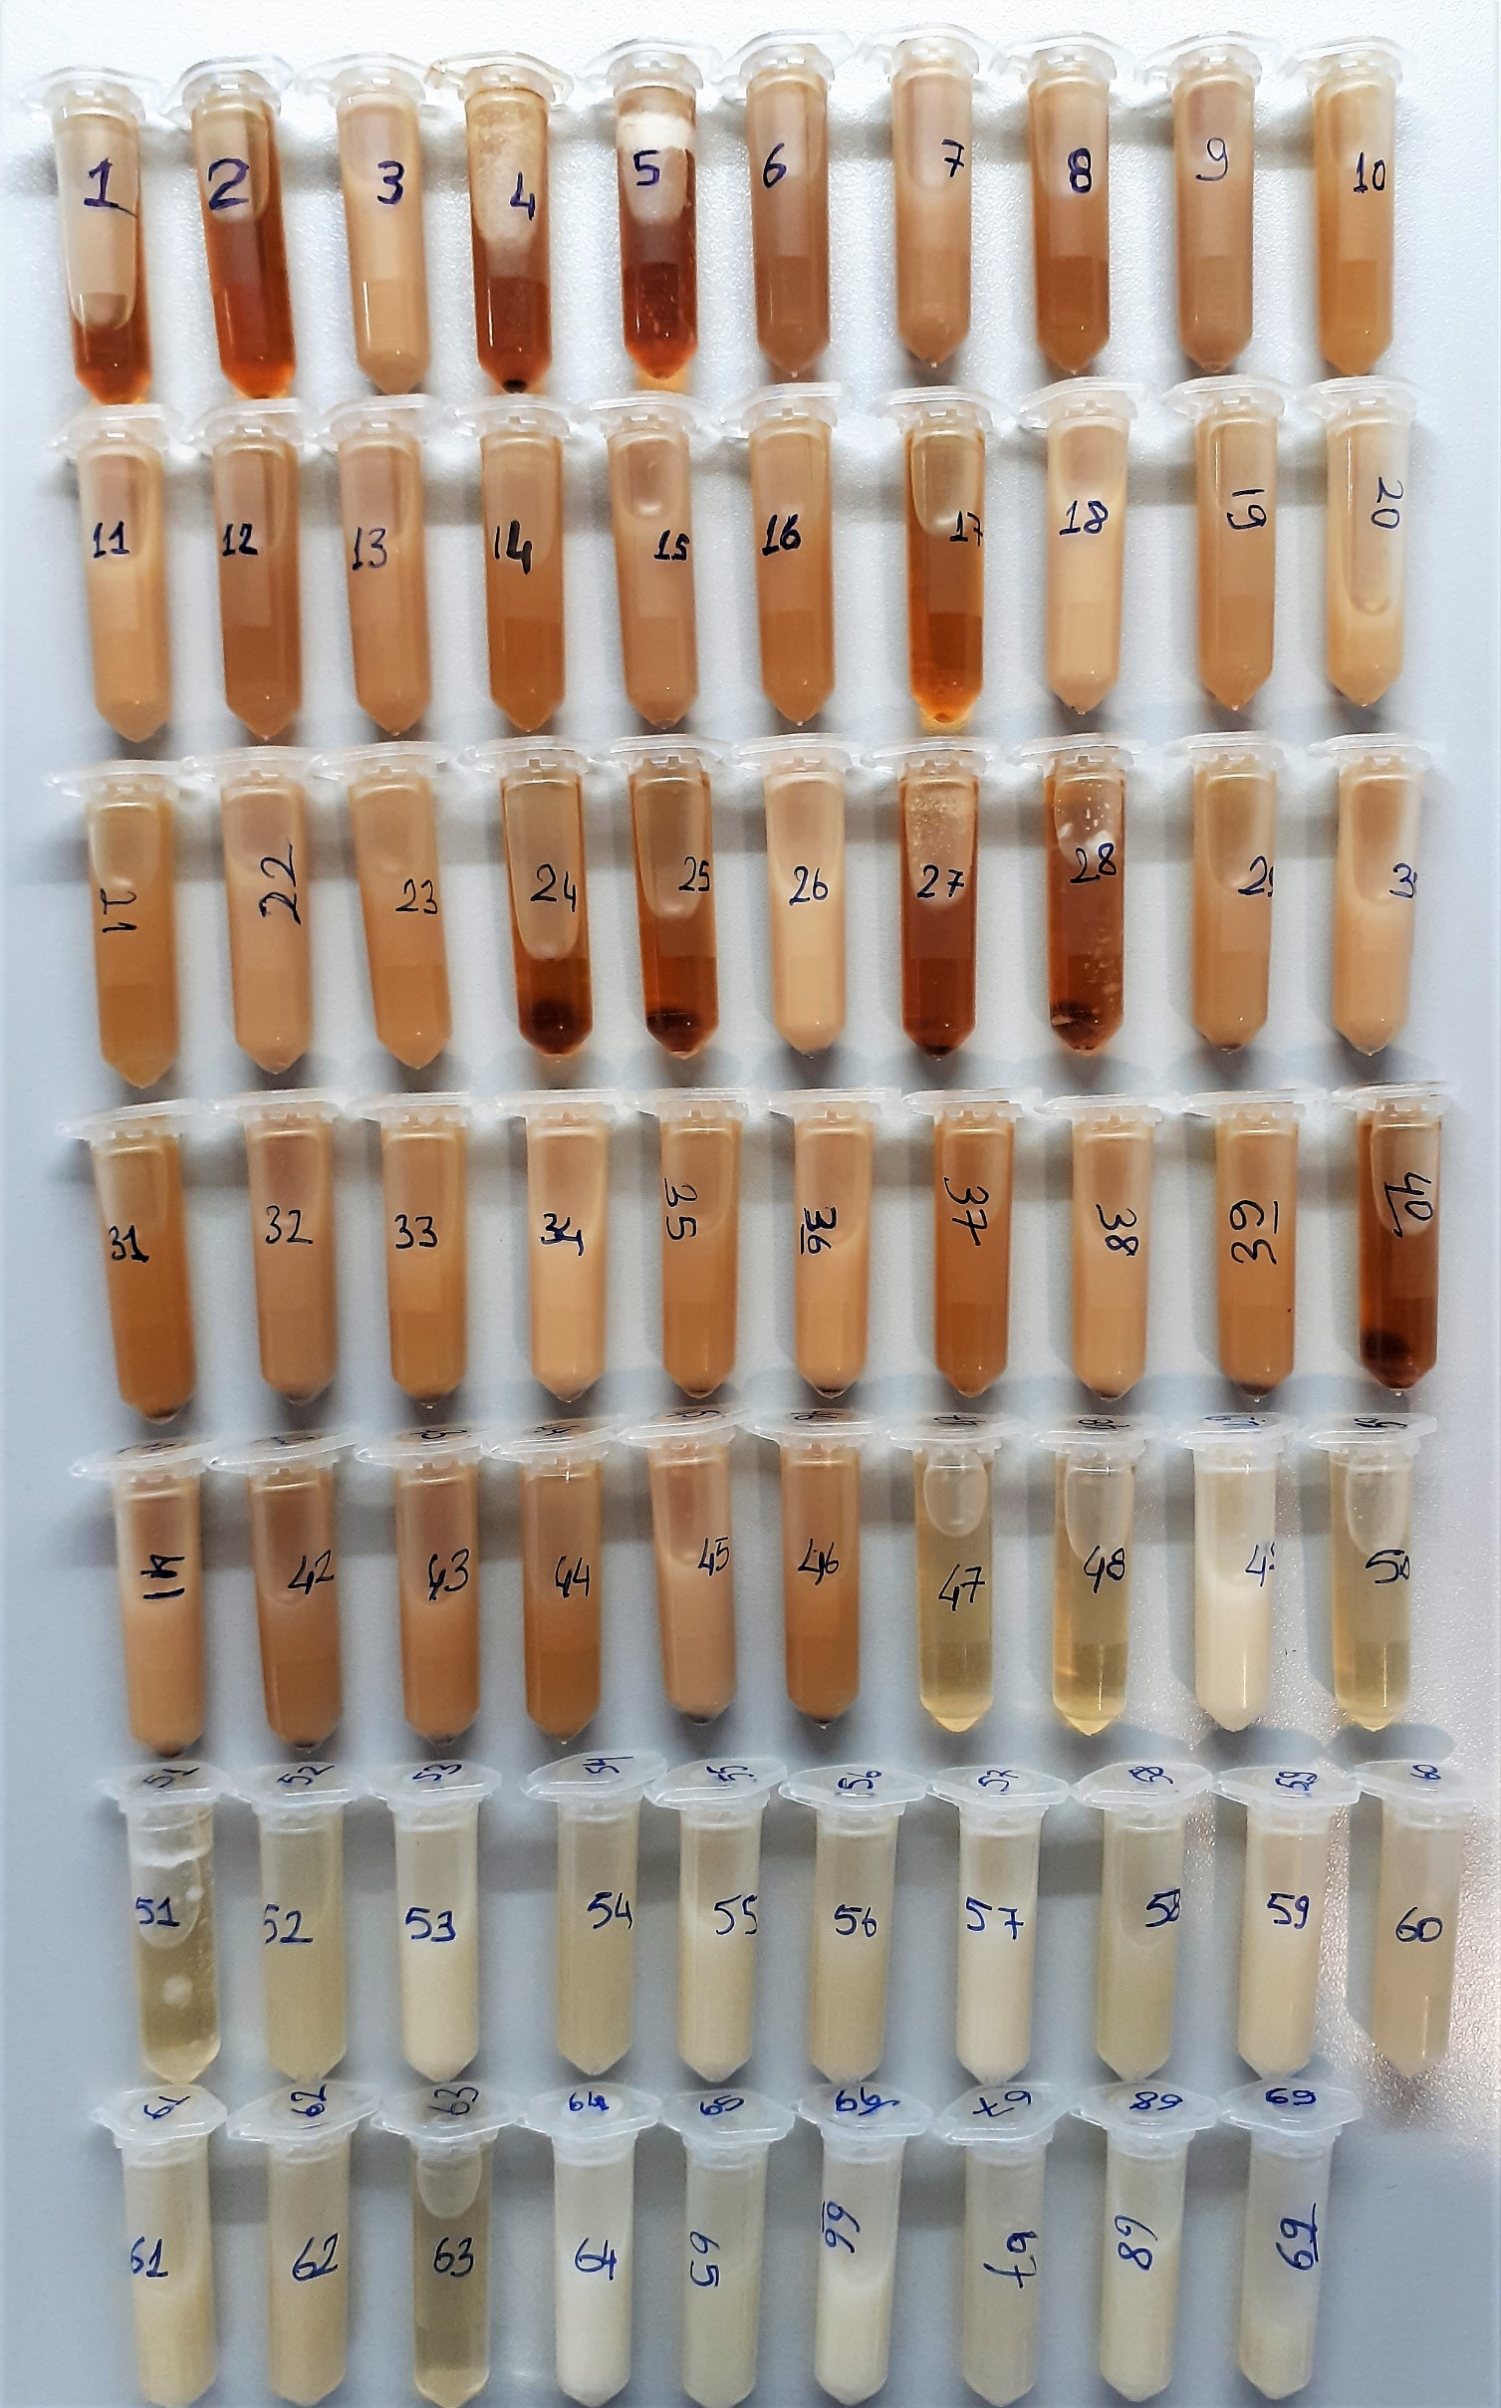
4 | 2.98 | 54.17 | 1.818
4 | 2.98 | 42.48 | 1.426
5 | 2.97 | 54.12 | 1.822
5 | 2.96 | 56.97 | 1.925
6 | 3.02 | 38.69 | 1.281
6 | 3.03 | 31.23 | 1.031
7 | 3.04 | 31.27 | 1.029
7 | 3.04 | 29.2 | 0.961
8 | 3.01 | 47.35 | 1.573
8 | 3 | 38.64 | 1.288
9 | 2.93 | 6.84 | 0.233
9 | 2.91 | 6.32 | 0.217
10 | 2.98 | S.Y. | #VALUE!
10 | 2.99 | S.Y. | #VALUE!
11 | 3.15 | 38.77 | 1.231
11 | 3.17 | 38.19 | 1.205
12 | 3.02 | 39.37 | 1.304
12 | 3.05 | 32.9 | 1.079
13 | 3.04 | 34.02 | 1.119
13 | 3.04 | 38.99 | 1.283
14 | 3 | 43.35 | 1.445
14 | 3.03 | 49.72 | 1.641
15 | 2.91 | 5.83 | 0.200
15 | 2.92 | 6.98 | 0.239
16 | 2.98 | 17.09 | 0.573
16 | 2.99 | 18.64 | 0.623
17 | 2.97 | 53.34 | 1.796
17 | 2.96 | 51.42 | 1.737
18 | 3.15 | 35.31 | 1.121
18 | 3.03 | 32.29 | 1.066
19 | 3.02 | 39.34 | 1.303
19 | 3.06 | 34.22 | 1.118
20 | 3.04 | 34.92 | 1.149
20 | 3.04 | 34.91 | 1.148
21 | 2.99 | 38.81 | 1.298
21 | 3.04 | 40.3 | 1.326
22 | 2.88 | 4.06 | 0.141
22 | 2.88 | 5.18 | 0.180
23 | 2.98 | S.Y. | #VALUE!
23 | 2.98 | S.Y. | #VALUE!
24 | 2.97 | 54.27 | 1.827
24 | 2.97 | 58.04 | 1.954
25 | 2.97 | 54.43 | 1.833
25 | 2.97 | 56.06 | 1.888
26 | 3.15 | 36.57 | 1.161
26 | 3.15 | 35.91 | 1.140
27 | 2.98 | 56.67 | 1.902
27 | 2.98 | 46.24 | 1.552
28 | 2.97 | 57.29 | 1.929
28 | 2.97 | 55.99 | 1.885
29 | 3.02 | 38.18 | 1.264
29 | 3.03 | 36.7 | 1.211
30 | 3.04 | 31.9 | 1.049
30 | 3.05 | 31.09 | 1.019
31 | 3 | 46.44 | 1.548
31 | 3.02 | 48.01 | 1.590
32 | 2.92 | 9.17 | 0.314
32 | 2.9 | 10.38 | 0.358
33 | 2.98 | S.Y. | #VALUE!
33 | 2.99 | S.Y. | #VALUE!
34 | 3.15 | 35.15 | 1.116
34 | 3.21 | 37.57 | 1.170
35 | 3.03 | 30.86 | 1.018
35 | 3.04 | 35.62 | 1.172
36 | 3.05 | 29.34 | 0.962
36 | 3.07 | 27.24 | 0.887 | Bu çalışmada "Relassay" marka kitler kullanılmıştır.
37 | 3 | 45.54 | 1.518 | Kullanılan cihaz: Mindray marka BS300 model tam otomatik biyokimya cihazı
37 | 3.07 | 49.81 | 1.622
38 | 2.88 | 5.63 | 0.195
38 | 2.87 | 5.79 | 0.202
39 | 2.98 | S.Y. | #VALUE!
39 | 3.01 | S.Y. | #VALUE!
40 | 2.97 | 54.06 | 1.820
40 | 2.97 | 55.51 | 1.869
41 | 3.12 | 41.54 | 1.331
41 | 3.12 | 42.43 | 1.360
42 | 3.03 | 34.09 | 1.125
42 | 3.04 | 39.91 | 1.313
43 | 3.03 | 41.73 | 1.377
43 | 3.04 | 36.08 | 1.187
44 | 3 | 41.48 | 1.383
44 | 3.05 | 44.28 | 1.452
45 | 2.83 | 5.97 | 0.211
45 | 2.79 | 5.99 | 0.215
46 | 2.97 | S.Y. | #VALUE!
46 | 2.98 | S.Y. | #VALUE!
47 | 2.95 | 1.03 | 0.035
47 | 2.95 | 0.99 | 0.034
48 | 2.95 | 1.03 | 0.035
48 | 2.96 | 1 | 0.034
49 | 3.14 | 3.7 | 0.118
49 | 3.15 | 4.35 | 0.138
50 | 2.96 | 1.17 | 0.040
50 | 2.95 | 1 | 0.034
51 | 2.95 | 1.2 | 0.041
51 | 2.95 | 1.08 | 0.037
52 | 3 | 5.03 | 0.168
52 | 3.01 | 5.18 | 0.172
53 | 3.05 | 5.96 | 0.195
53 | 3.06 | 5.81 | 0.190
54 | 2.96 | S.Y. | #VALUE!
54 | 3.02 | S.Y. | #VALUE!
55 | 2.84 | 1.17 | 0.041
55 | 2.85 | 1.13 | 0.040
56 | 2.95 | S.Y. | #VALUE!
56 | 2.95 | S.Y. | #VALUE!
57 | 3.16 | 4.09 | 0.129
57 | 3.17 | 6.85 | 0.216
58 | 3.02 | 5.33 | 0.176
58 | 3.06 | 2.07 | 0.068
59 | 3.04 | 5.47 | 0.180
59 | 3.06 | 3.69 | 0.121
60 | 2.97 | S.Y. | #VALUE!
60 | 2.85 | S.Y. | #VALUE!
61 | 2.84 | 0.61 | 0.021
61 | 2.98 | 0.63 | 0.021
62 | 2.94 | S.Y. | #VALUE!
62 | 2.95 | S.Y. | #VALUE!
63 | 2.95 | 1.02 | 0.035
63 | 2.95 | 2.7 | 0.092
64 | 3.19 | 6.54 | 0.205
64 | 3.1 | 3.42 | 0.110
65 | 3.02 | 4.73 | 0.157
65 | 2.99 | 4.06 | 0.136
66 | 3.06 | 4.89 | 0.160
66 | 2.99 | 4.92 | 0.165
67 | 2.97 | S.Y. | #VALUE!
67 | 2.96 | S.Y. | #VALUE!
68 | 2.84 | 0.72 | 0.025
68 | 2.87 | 0.61 | 0.021
69 | 2.94 | S.Y. | #VALUE!
69 | 2.95 | S.Y. | #VALUE!

S.Y.= Sonuç Yok

